P4一般会計決算
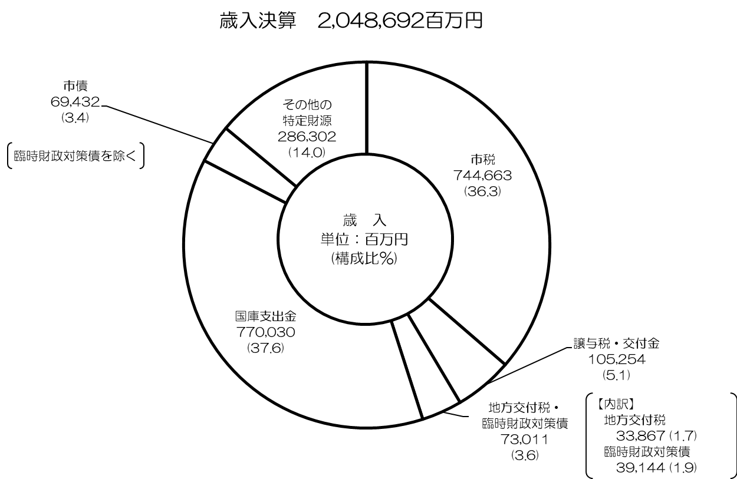

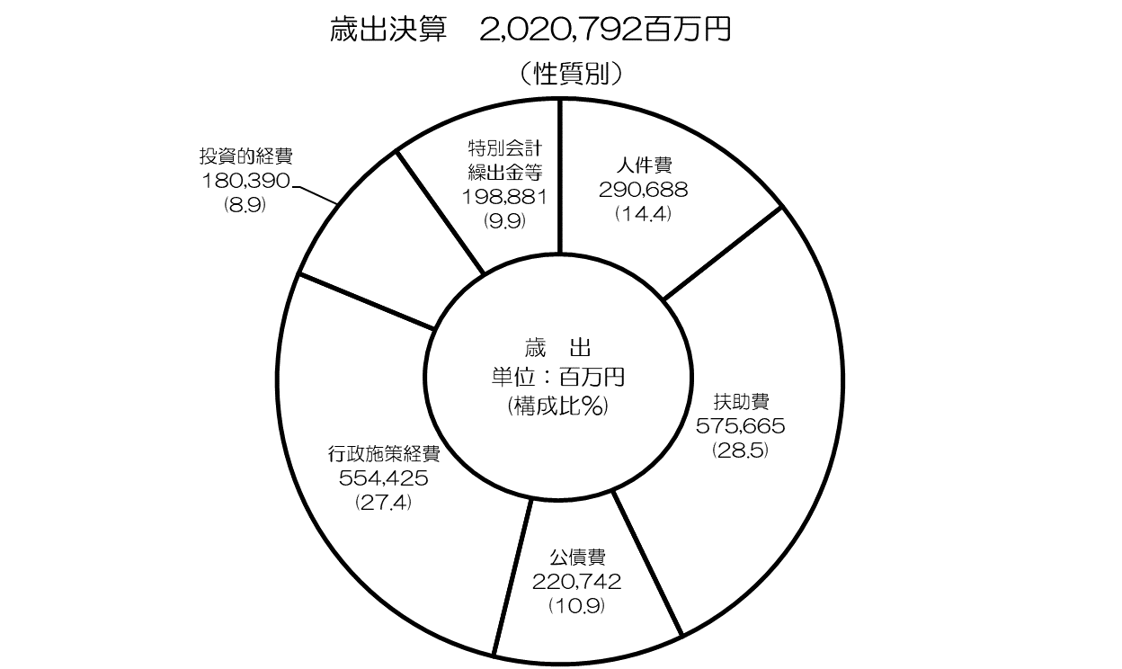

P5～10概要
令和２年度一般会計決算の概要

○ 歳 入
 | ◇歳入総額：2兆486億9,200万円 〔元 1兆7,706億5,100万円〕
 |  |  |  | （対前年度比：+15.7％ +2,780億4,100万円）
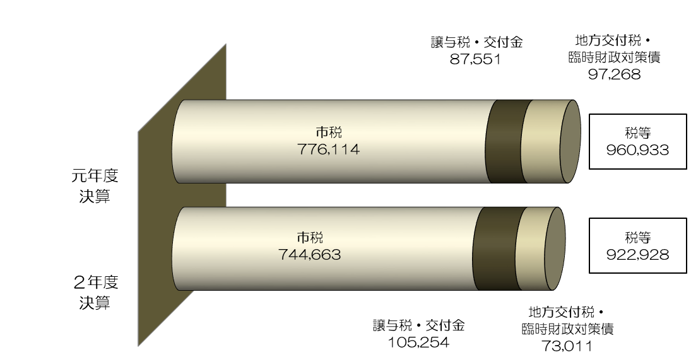
 | □税 等

 | ・市税（詳細はＰ12参照）
 |  | 市税総額は、
 |  | 納税義務者数の増等による個人市民税の増（+79億4,000万円）や、
 |  | 家屋の新増築等による固定資産税・都市計画税の増（+39億4,800万円）はあるものの、
 |  | 法人税割の一部国税化や企業収益の減等による法人市民税の減（△405億100万円）などにより、
 |  | 前年度に比べ△4.1％（△314億5,100万円）の7,446億6,300万円となり、
 |  | 4年ぶりの減となっています。

 | ・譲与税及び交付金
 |  | 法人税割の一部国税化に伴う法人事業税交付金の創設（+110億2,100万円）や、
 |  | 消費税率引上げ等による地方消費税交付金の増（+102億9,200万円）などにより、
 |  | 前年度に比べ+20.2％（+177億300万円）の1,052億5,400万円となっています。

 | ・地方交付税及び臨時財政対策債
 |  | 法人事業税交付金や地方消費税交付金の増により基準財政収入額が増となったことなどにより、
 |  | あわせて△24.9%（△242億5,700万円）の730億1,100万円となっています。

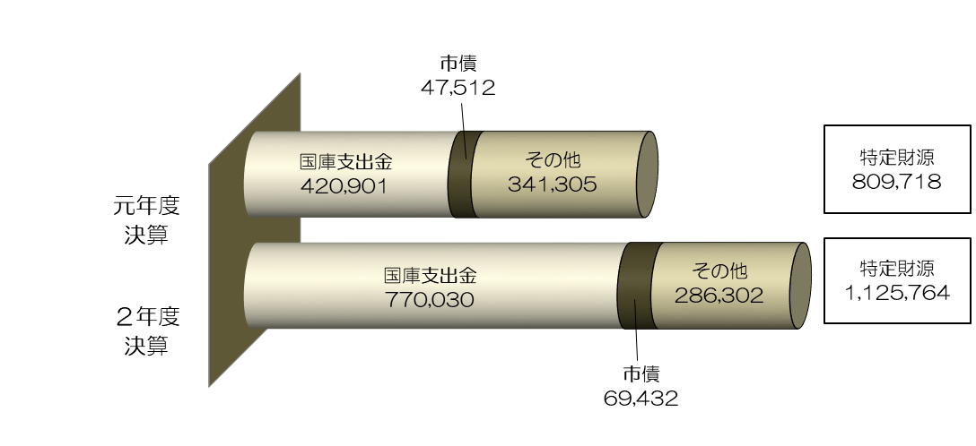
 | □ 特定財源

 | ・国庫支出金
 |  | 特別定額給付金の支給〔前年度に比べ皆増（+2,749億5,900万円）〕など
 |  | 新型コロナウイルス感染症対策関連経費の増などにより、
 |  | 前年度に比べ+82.9％（+3,491億2,900万円）の7,700億3,000万円となっています。

 | ・市債（臨時財政対策債を除く）
 |  | 淀川左岸線（２期）事業〔前年度に比べ著増（+82億8,400万円）の85億5,600万円〕や、
 |  | 阪急電鉄京都線・千里線連続立体交差事業
 |  | 〔前年度に比べ著増（+56億8,100万円）の56億8,400万円〕の増などにより、
 |  | 前年度に比べ+46.1％（+219億2,000万円）の694億3,200万円となっています。

 | ・その他の特定財源
 |  | 営業時間短縮協力金の支給など新型コロナウイルス感染症対策関連経費の増などにより、
 |  | 府支出金〔前年度に比べ+38.6%（+303億1,100万円）の1,089億2,300万円〕が増
 |  | となったものの、
 |  | 平成20年9月のリーマンショック等を受け実施した緊急対策資金融資に係る預託の終了などに伴う
 |  | 中小企業融資基金繰入金の減などにより、
 |  | 繰入金〔前年度に比べ△91.2%（△731億6,200万円）の70億6,800万円〕が減
 |  | となったことなどにより、
 |  | 前年度に比べ△16.1％（△550億300万円）の2,863億200万円となっています。

○ 歳 出
 | ◇ 歳出総額：2兆207億9,200万円 〔元 1兆7,634億5,700万円〕
 |  |  |  | （対前年度比：+14.6％ +2,573億3,500万円）

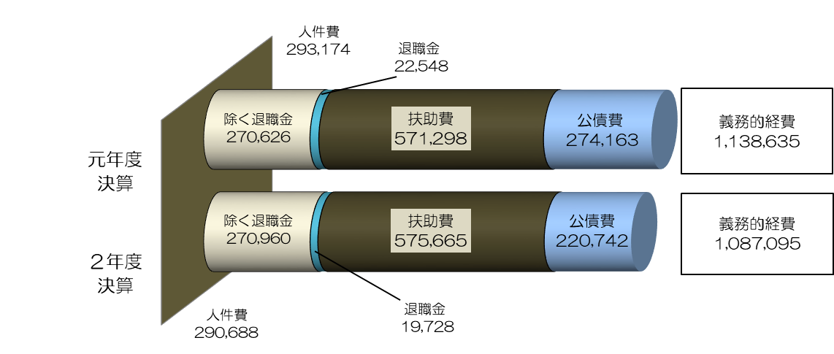
 | □義務的経費（人件費・扶助費・公債費）

 | ・人件費
 |  | 退職金の減などにより、前年度に比べ△0.8％（△24億8,600万円）の
 |  | 2,906億8,800万円となっています。
 |  | なお、退職金を除いたベースでは、前年度に比べ+0.1％（+3億3,400万円）の
 |  | 2,709億6,000万円となっています。

 | ・扶助費
 |  | 医療扶助の減などにより生活保護費
 |  | 〔前年度に比べ△2.5％（△68億7,000万円）の2,653億2,400万円〕が9年連続の減
 |  | となったものの、
 |  | 障がい者自立支援給付費〔前年度に比べ+8.9％（+83億5,300万円）の1,026億7,300万円〕や
 |  | 教育・保育給付費〔前年度に比べ+3.9％（+28億5,000万円）の766億5,400万円〕の増など
 |  | により、前年度に比べ+0.8％（+43億6,700万円）の5,756億6,500万円となっています。

 | ・公債費
 |  | 元金償還金の減などにより、前年度に比べ△19.5％（△534億2,100万円）の
 |  | 2,207億4,200万円となっています。

 | □行政施策経費

 | ・平成20年9月のリーマンショック等を受け実施した緊急対策資金融資に係る預託の終了などに伴う
 | 中小企業融資基金繰出金〔前年度に比べ△96.6%（△712億7,600万円）の25億300万円〕の減
 | があるものの、新型コロナウイルス感染症対策関連経費として、
 | 特別定額給付金〔前年度に比べ皆増（+2,749億2,600万円）〕や
 | 営業時間短縮協力金〔前年度に比べ皆増（+352億5,100万円）〕の支給などにより、
 | 前年度に比べ+103.3％（+2,817億6,300万円）の5,544億2,500万円となっています。

 | □投資的経費

 | ・淀川左岸線（２期）事業〔前年度に比べ著増（+145億9,600万円）の201億8,200万円〕や
 | 大阪中之島美術館の整備事業〔前年度に比べ著増（+45億200万円）の49億5,300万円〕の増
 | などにより、
 | 前年度に比べ+12.5％（+199億8,900万円）の1,803億9,000万円となっています。

 | □特別会計繰出金等

 | ・市税還付金の増などによる過年度支出
 | 〔前年度に比べ+48.1%（+38億2,300万円）の117億7,400万円〕や
 | 介護保険事業会計繰出金〔前年度に比べ+5.8%（+24億6,700万円）の449億2,300万円〕の増
 | などにより、前年度に比べ+3.7％（+71億2,200万円）の1,988億8,100万円となっています。
○ 実質収支
 | ◇歳入額－歳出額－翌年度へ繰越すべき財源＝130億4,100万円
 |  |  | 〔元 26億7,200万円〕 （対前年度比：+103億6,900万円）

 | ・引き続き黒字基調を維持することができ、平成元年度以降32年連続の黒字となっています。

○ 市債残高
 | ◇一般会計市債残高：2兆4,528億3,400万円
 |  |  |  |  | 〔元 2兆6,236億6,800万円〕 | （対前年度比：△1,708億3,400万円）

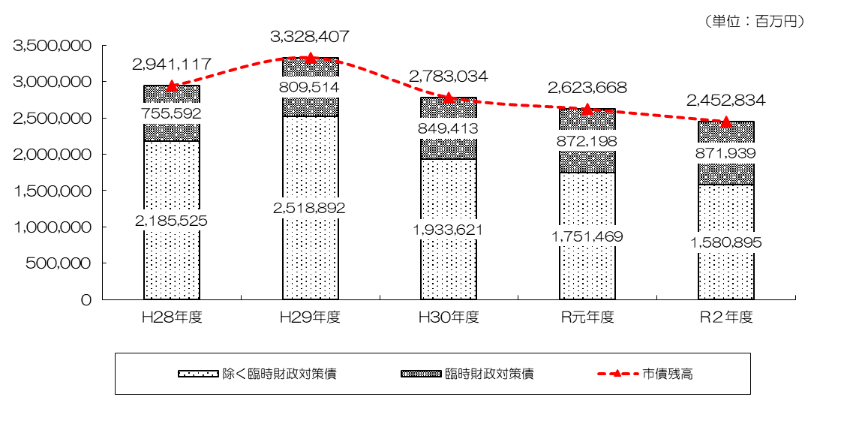

（※ 平成29年度末の自動車運送事業会計及び高速鉄道事業会計の廃止に伴い、平成29年度に当該会計の市債残高が一般会計へ移行）

 | ・一般会計における市債残高は、この間、起債を極力抑制してきたことにより、
 | 前年度に比べ△6.5％（△1,708億3,400万円）の2兆4,528億3,400万円となり、
 | 7年連続の減となりました。
 | ・また、臨時財政対策債を除いた市債残高についても、
 | 前年度に比べ△9.7％（△1,705億7,400万円）の1兆5,808億9,500万円となっており、
 | 16年連続して減少しています。

 |  | 【参考】・市民一人当たりの市債残高 ２年度：89万2千円 元年度：95万7千円

 | ◇全会計市債残高：3兆1,831億3,000万円
 |  |  |  |  | 〔元 3兆3,631億6,500万円〕 | （対前年度比：△1,800億3,500万円）
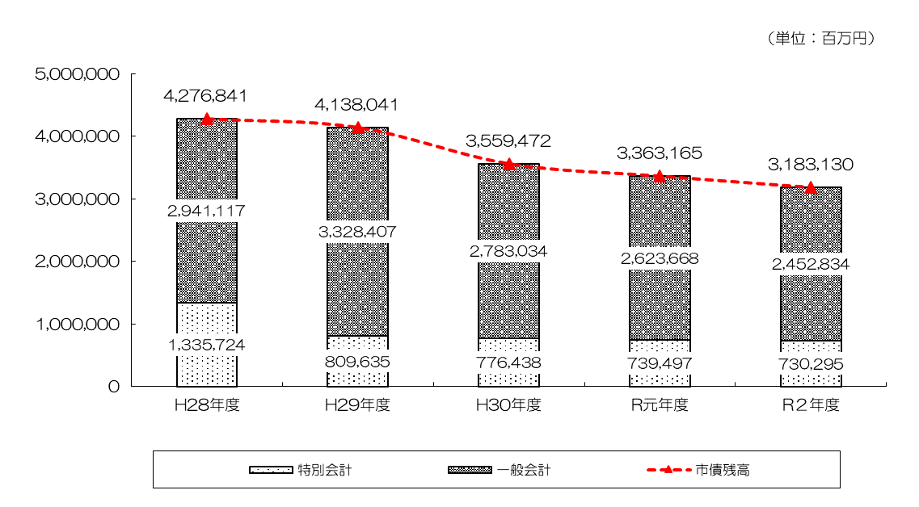

（※ 平成29年度末の自動車運送事業会計及び高速鉄道事業会計の廃止に伴い、平成29年度に当該会計の市債残高が一般会計へ移行）

 | ・全会計の市債残高についても、16年連続して減少しています。
 | （ピーク：平成16年度 5兆5,196億100万円）

P11コロナ
参 考 |  |  |  | 新型コロナウイルス感染症対策における財政規模【 一般会計 】
 |  |  |  |  |  |  |  |  |  | (注:端数調整の関係上、合計と内訳が一致しない場合がある)
 |  |  |  |  | 歳 出 | 国庫 支出金 |  | 府 支出金 | そ の 他 | 一般財源
 |  |  |  |  |  |  | うち地方創生 臨時交付金
 | 令和元年度 |  |  |  | 5 億円 | 1 億円 |  | 0 億円 | △2 億円 | 6 億円
 | 令和２年度 |  |  |  | 3,599 億円 | 3,315 億円 | 361 億円 | 252 億円 | △110 億円 | 142 億円
 |  | ①感染拡大防止の取組 |  |  | 208 億円 | 125 億円 | 18 億円 | 25 億円 | 1 億円 | 57 億円
 |  |  | 学校教育ICT活用事業 |  | 73 億円 | 53 億円 | 18 億円 | 0 億円 | 0 億円 | 20 億円
 |  |  | 学校・社会福祉施設における感染拡大防止等の取組 |  | 51 億円 | 27 億円 | 0 億円 | 10 億円 | 0 億円 | 14 億円
 |  |  | PCR検査体制の充実 |  | 28 億円 | 24 億円 | 0 億円 | 0 億円 | 0 億円 | 3 億円
ワクチン接種準備経費、受診相談センターの運営、
病床拡充協力金 など
 |  |  | その他 |  | 56 億円 | 21 億円 | 0 億円 | 15 億円 | 1 億円 | 19 億円
 |  | ②生活に困っている方への支援 |  |  | 2,905 億円 | 2,975 億円 | 129 億円 | 0 億円 | △70 億円 | 1 億円
 |  |  | 特別定額給付金 |  | 2,750 億円 | 2,750 億円 | 0 億円 | 0 億円 | 0 億円 | 0 億円
 |  |  | 未就学児を養育する世帯への特別給付金 |  | 61 億円 | 61 億円 | 61 億円 | 0 億円 | 0 億円 | 0 億円
 |  |  | ひとり親世帯への臨時特別給付金 |  | 46 億円 | 46 億円 | 0 億円 | 0 億円 | 0 億円 | 0 億円
 |  |  | 子育て世帯への臨時特別給付金 |  | 29 億円 | 29 億円 | 0 億円 | 0 億円 | 0 億円 | 0 億円
 |  |  | 住居確保給付金 |  | 17 億円 | 13 億円 | 0 億円 | 0 億円 | 0 億円 | 4 億円
 |  |  | 学校給食費の無償化 |  | 0 億円 | 68 億円 | 68 億円 | 0 億円 | △70 億円 | 2 億円
 |  |  | その他 |  | 3 億円 | 8 億円 | 0 億円 | 0 億円 | 0 億円 | △6 億円 | ※
 |  | ③社会経済活動の回復に向けた取組 |  |  | 445 億円 | 214 億円 | 214 億円 | 227 億円 | △15 億円 | 19 億円
 |  |  | 感染拡大防止に向けた営業時間短縮協力金等 |  | 437 億円 | 210 億円 | 210 億円 | 227 億円 | 0 億円 | 0 億円
 |  |  | 宿泊・飲食等キャンペーン (「大阪の人・関西の人いらっしゃい！」キャンペーン事業 など) |  | 6 億円 | 4 億円 | 4 億円 | 0 億円 | 0 億円 | 1 億円
 |  |  | MICE開催支援事業 |  | 0 億円 | 0 億円 | 0 億円 | 0 億円 | △15 億円 | 15 億円
 |  |  | その他 |  | 3 億円 | 0 億円 | 0 億円 | 0 億円 | 0 億円 | 3 億円
 |  | ④その他 |  |  | 41 億円 | 1 億円 | 0 億円 | 0 億円 | △26 億円 | 66 億円
 |  |  | 市民利用施設等における減収に対する補塡等 |  | 31 億円 | 1 億円 | 0 億円 | 0 億円 | △3 億円 | 34 億円
 |  |  | 市民利用施設等における減免等 |  | 0 億円 | 0 億円 | 0 億円 | 0 億円 | △24 億円 | 24 億円
 |  |  | その他 |  | 10 億円 | 0 億円 | 0 億円 | 0 億円 | 2 億円 | 8 億円
 | 令和３年度【見込】 |  |  |  | 1,738 億円 | 593 億円 |  | 175 億円 | △64 億円 | 1,035 億円
 |  | 当初予算・補正予算（第２回～第11回）及び予備費 |  |  | 1,547 億円 | 591 億円 | 0 億円 | 51 億円 | △64 億円 | 969 億円
 |  | R2→R3 繰越（営業時間短縮協力金 など） |  |  | 192 億円 | 3 億円 | 0 億円 | 124 億円 | 0 億円 | 65 億円
 | 令和元年度～令和３年度 合計 |  |  |  | 5,343 億円 | 3,910 億円 | 361 億円 | 427 億円 | △176 億円 | 1,182 億円
 | ※ 国が国庫支出金を概算払いしたことにより、一時的に受入超過が発生（令和３年度に国に返還予定）

P12市税決算
【参考】令和２年度 市税決算の状況

 |  |  |  |  |  | （単位：百万円・％）
区分 |  |  | R２決算 | R元 決 算 | 差引増△減 | 伸び率
市税総計 |  |  | 744,663 | 776,114 | △ 31,451 | △ 4.1
 | 市民税 |  | 329,386 | 361,946 | △ 32,560 | △ 9.0
 |  | 個人市民税 | 219,942 | 212,002 | 7,940 | 3.7
 |  | 法人市民税 | 109,444 | 149,945 | △ 40,501 | △ 27.0
 | 固定資産税 |  | 298,790 | 295,395 | 3,395 | 1.1
 |  | 土地 | 114,814 | 113,860 | 954 | 0.8
 |  | 家屋 | 144,063 | 142,374 | 1,690 | 1.2
 |  | 償却資産 | 39,661 | 38,900 | 761 | 2.0
 |  | 交付金 | 252 | 261 | △ 10 | △ 3.8
 | 軽自動車税 |  | 1,986 | 1,855 | 131 | 7.1
 | 市たばこ税 |  | 26,282 | 28,741 | △ 2,459 | △ 8.6
 | 入湯税 |  | 91 | 265 | △ 173 | △ 65.5
 | 事業所税 |  | 27,792 | 28,130 | △ 338 | △ 1.2
 | 都市計画税 |  | 60,336 | 59,783 | 553 | 0.9
 |  | 土地 | 28,693 | 28,515 | 178 | 0.6
 |  | 家屋 | 31,644 | 31,268 | 375 | 1.2

◆ | ２年度決算は、４年ぶりの減

＜主な税目の増△減＞

○ | 個人市民税

 |  | 納税義務者数の増などにより、＋3.7%と９年連続の増

○ | 法人市民税

 |  | 税制改正（法人税割の一部国税化）や企業収益の悪化などにより、△27.0%と
 |  | ４年ぶりの減

○ | 固定資産税

 |  | 家屋の新増築、土地の平成30年度評価替えに伴う負担調整措置などにより、
 |  | ＋1.1％と８年連続の増

※ | 上記は、国の新型コロナウイルス感染症緊急経済対策として創設された徴収猶予の
 | 特例の影響（市税計：△101億円）を含んでいる。

＜収納率＞

（参考）市税収入の推移

